data aset IKNB
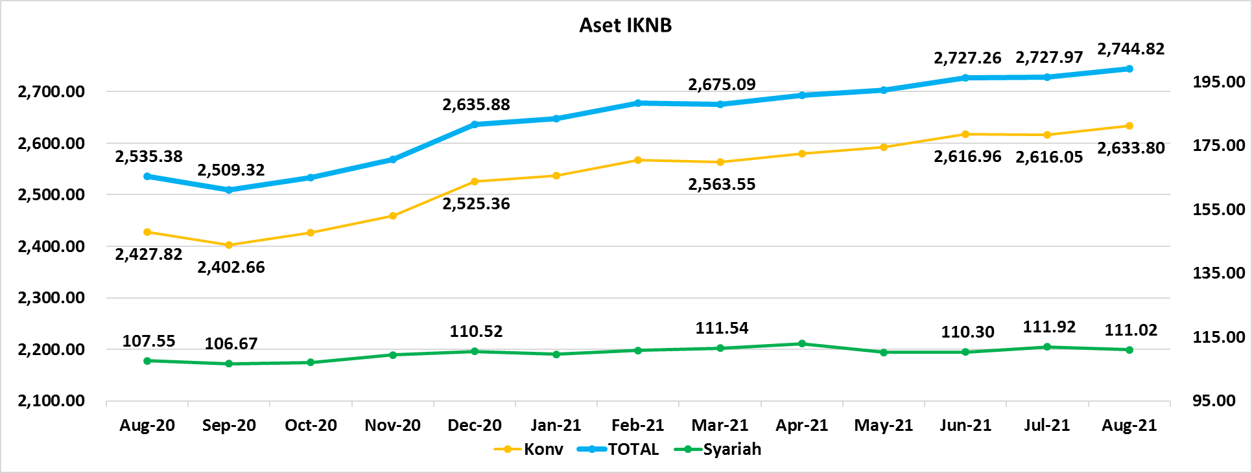
ASET INDUSTRI KEUANGAN NON BANK |  |  |  | ASET INDUSTRI KEUANGAN NON BANK

 |  |  | dalam triliun Rp |  |  |  | dalam miliar Rp
Komponen | Juli 2021 |  | Total | Komponen | Juli 2021 |  | Total
 | Konvensional | Syariah |  |  | Konvensional | Syariah
Asuransi | 1,515.39 | 43.75 | 1,559.14 | Asuransi | 1,515,391.20 | 43,745.02 | 1,559,136.22
Asuransi Jiwa | 560.93 | 34.95 | 595.88 | Asuransi Jiwa | 560,928.08 | 34,947.51 | 595,875.60
Asuransi Umum | 183.77 | 6.78 | 190.56 | Asuransi Umum | 183,774.45 | 6,780.97 | 190,555.42
Reasuransi | 30.20 | 2.02 | 32.21 | Reasuransi | 30,196.92 | 2,016.54 | 32,213.45
Asuransi ASN, TNI/POLRI, Kecelakaan Penumpang Umum dan Lalu Lintas Jalan | 137.38 | - | 137.38 | Asuransi ASN, TNI/POLRI, Kecelakaan Penumpang Umum dan Lalu Lintas Jalan | 137,383.57 | - | 137,383.57
Asuransi Sosial (BPJS) | 603.11 | - | 603.11 | Asuransi Sosial (BPJS) | 603,108.19 | - | 603,108.19
Lembaga Pembiayaan | 563.73 | 21.40 | 585.14 | Lembaga Pembiayaan | 563,734.22 | 21,402.77 | 585,136.99
Perusahaan Pembiayaan | 416.46 | 15.50 | 431.95 | Perusahaan Pembiayaan | 416,456.31 | 15,496.83 | 431,953.14
Modal Ventura | 19.13 | 2.68 | 21.80 | Modal Ventura | 19,125.64 | 2,675.87 | 21,801.51
PP Infrastruktur | 128.15 | 3.23 | 131.38 | PP Infrastruktur | 128,152.27 | 3,230.07 | 131,382.34
Dana Pensiun | 318.00 | 2.10 | 320.09 | Dana Pensiun | 317,996.98 | 2,096.67 | 320,093.65
DPPK-PPMP | 170.03 | 0.59 | 170.61 | DPPK-PPMP | 170,026.75 | 586.84 | 170,613.60
DPPK-PPIP | 38.80 | 0.11 | 38.90 | DPPK-PPIP | 38,796.78 | 106.30 | 38,903.09
DPLK | 109.17 | 1.40 | 110.58 | DPLK | 109,173.45 | 1,403.52 | 110,576.97
LKK | 217.50 | 43.14 | 260.64 | LKK | 217,495.87 | 43,140.37 | 260,636.24
1. LPEI | 77.98 | 11.11 | 89.09 | 1. LPEI | 77,979.36 | 11,111.56 | 89,090.93
2. Pergadaian | 57.07 | 9.57 | 66.64 | 2. Pergadaian | 57,072.97 | 9,569.04 | 66,642.02
3. Lembaga Penjamin | 30.82 | 3.30 | 34.13 | 3. Lembaga Penjamin | 30,823.59 | 3,302.53 | 34,126.12
4. PT SMF (Persero) | 27.38 | 2.33 | 29.71 | 4. PT SMF (Persero) | 27,380.57 | 2,328.14 | 29,708.72
5. PT PNM (Persero) | 21.60 | 16.83 | 38.43 | 5. PT PNM (Persero) | 21,601.75 | 16,829.09 | 38,430.85
6. PT Danareksa (Persero) | 2.64 | - | 2.64 | 6. PT Danareksa (Persero) | 2,637.61 | - | 2,637.61
Jasa Penunjang | 14.21 | - | 14.21 | Jasa Penunjang | 14,209.71 | - | 14,209.71
Pialang Asuransi | 9.02 | - | 9.02 | Pialang Asuransi | 9,024.89 | - | 9,024.89
Pialang Reasuransi | 5.18 | - | 5.18 | Pialang Reasuransi | 5,184.82 | - | 5,184.82
LKM | 0.73 | 0.52 | 1.25 | LKM | 733.49 | 519.02 | 1,252.50
Fintech | 4.24 | 0.12 | 4.36 | Fintech | 4,241.48 | 115.72 | 4,357.20
TOTAL | 2,633.80 | 111.02 | 2,744.82 | TOTAL | 2,633,802.95 | 111,019.57 | 2,744,822.52

Keterangan :
Data aset LKM menggunakan data Empat bulanan periode April 2021.
Data aset Jasa Penunjang menggunakan data Semester I 2021

 |  |  |  | triliun Rp

Pelaku IKNB
JUMLAH PELAKU
INDUSTRI KEUANGAN NON BANK

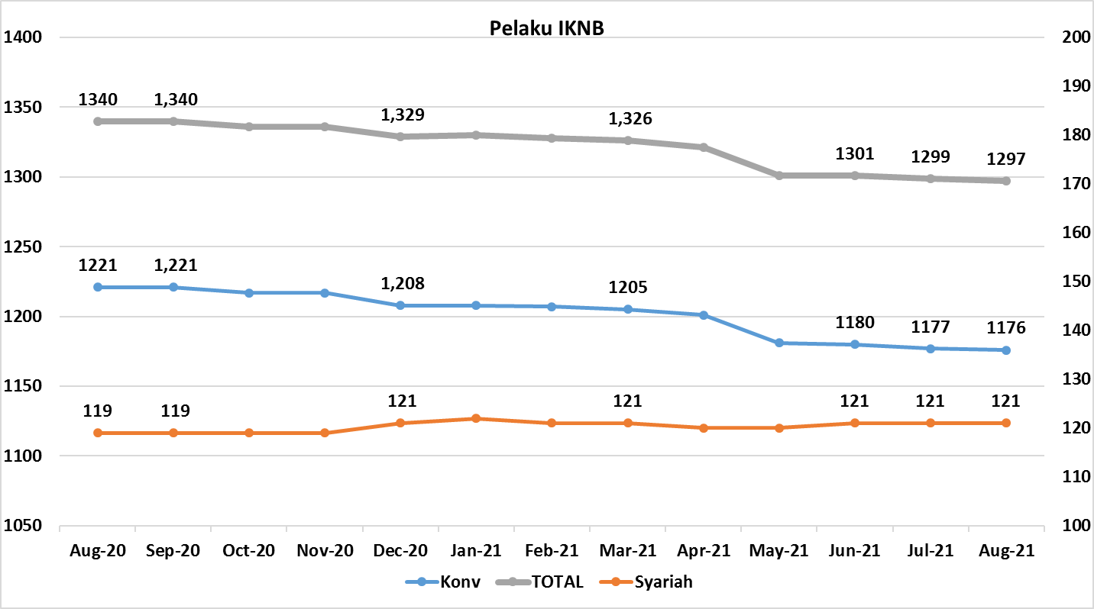
Komponen | Juli 2021 |  | Total
 | Konvensional | Syariah*
Asuransi | 135 | 14 | 149
Asuransi Jiwa | 53 | 7 | 60
Asuransi Umum | 71 | 6 | 77
Reasuransi | 6 | 1 | 7
Asuransi ASN, TNI/POLRI, Kecelakaan Penumpang Umum dan Lalu Lintas Jalan | 3 | 0 | 3
Asuransi Sosial (BPJS) | 2 | - | 2
Lembaga Pembiayaan | 218 | 9 | 227
Perusahaan Pembiayaan | 160 | 5 | 165
Modal Ventura | 56 | 4 | 60
PP Infrastruktur | 2 | 0 | 2
Dana Pensiun | 213 | 4 | 217
DPPK-PPMP | 144 | 2 | 146
DPPK-PPIP | 44 | 1 | 45
DPLK | 25 | 1 | 26
LKK | 135 | 4 | 139
1. LPEI | 1 | - | 1
2. Pergadaian | 111 | 2 | 113
Berizin | 85 | 2 | 87
Terdaftar dan sedang memproses izin | 26 | - | 26
3. Lembaga Penjamin | 20 | 2 | 22
4. PT SMF (Persero) | 1 | - | 1
5. PT PNM (Persero) | 1 | - | 1
6. PT Danareksa (Persero) | 1 | - | 1
Jasa Penunjang IKNB | 222 | - | 222
1. Perusahaan Pialang Asuransi | 155 | - | 155
2. Perusahaan Pialang Reasuransi | 41 | - | 41
3. Perusahaan Penilai Kerugian Asuransi | 26 | - | 26
LKM | 146 | 81 | 227
Izin Penuh | 144 | 81 | 225
Izin Bersyarat | 2 | - | 2
Fintech | 107 | 9 | 116
Berizin | 73 | 4 | 77
Terdaftar | 34 | 5 | 39
TOTAL | 1,176 | 121 | 1,297

Keterangan :
*Data Full Fledge Syariah

